Run
huong dan run source code
- Mở source code
- Run source code : python main.py
+ Nếu có error : ModuleNotFoundError: No module named 'numpy' - > run cmd : pip install numpy pandas openpyxl
+ Nếu có error : ModuleNotFoundError: No module named 'xlwings' -> run cmd : pip install xlwings
- Run lại : python main.py
- Khi Run source thành công sẽ hiển thị form như hình |  | Hướng dẫn config trước khi run
 |  | File config.json
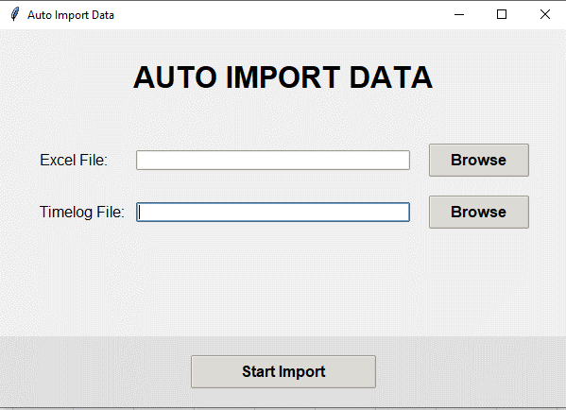
{
"members": {
"Nguyen Trieu Duong": "DuongNT",
"Bui Hoang Anh Tuan": "TuanBHA",
"Truong Nguyen Minh An": "AnTNM"
},
"date_format": "Y-m-d",
"vacations": [{
"date": "2024/06/19",
"type": 6
}]
}

 |  | Trong đó
 |  | members : Điền tên giống như tên sheet của file 勤怠管理表_ShiftSeven様_202504.xlsm

 |  |  | Nguyen Trieu Duong : là tên sheet trong file excel 勤怠管理表_ShiftSeven様_202504.xlsm

- item Excel File : Tìm file exel time sheet để import vào ví dụ : 勤怠管理表_ShiftSeven様_202504.xlsm
- item Timelog File : Tìm file timelog.csv export từ readmine để import vào ví dụ :timelog.csv

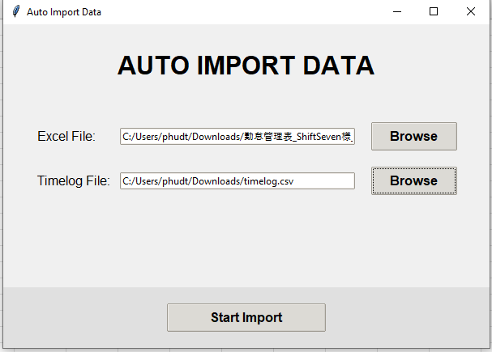
 |  |  | DuongNT : là tên accout readme trong file timelog.csv

 |  | date_format : Điền giống format của file timelog.csv
 |  |  | Nếu format file timelog là YYYY-mm-dd thì chỉ điền : Y-m-d
 |  |  | Nếu format file timelog YYYY/mm/dd thì chỉ điền : Y/m/d

- Bấm start Import

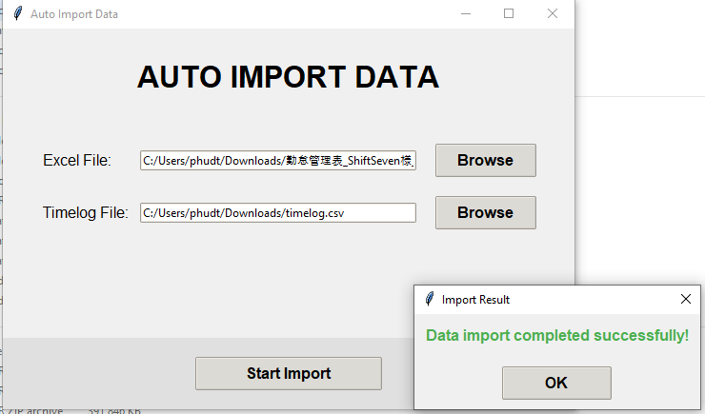

-Khi import thành công sẽ tạo ra file : | 勤怠管理表_ShiftSeven様_202504_update.xlsm

Mở file excel tôi ta được kết quả như hình
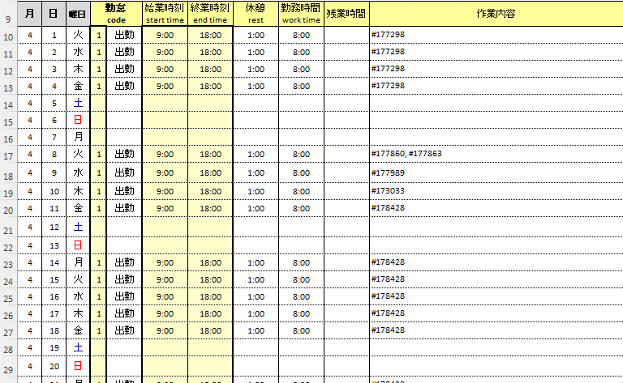

Hướng dẫn config

